Sheet1
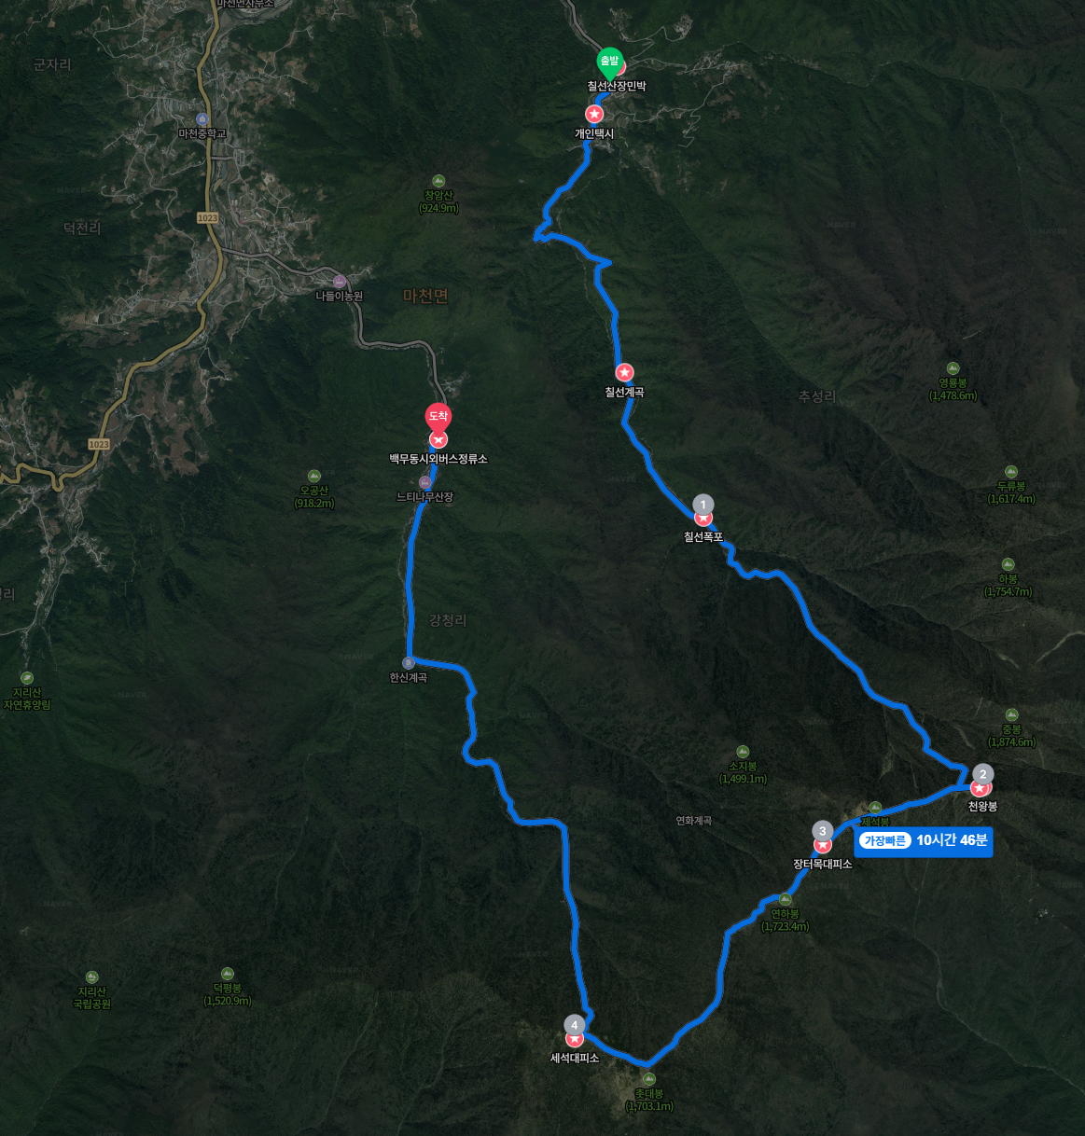
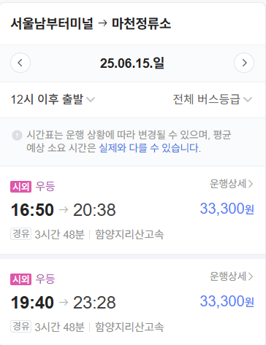
Date | 구간 | 거리(km) | 상승고도(m) | 하강고도(m) | 운행시간 (분) | 출발시간 | 난이도 | 특이점
2025-06-15 | 동서울터미널 ~ 마천정류소 |  |  |  |  | 15:20:00 |  | 동서울~마천정류소 (7시도착)
2025-06-16 | 추성주차장 ~ 두지동 | 1.5 | 100 | 0 | 30 | 6:30:00 | 중 | 추성주차장 출발점, 주차 가능
2025-06-16 | 두지동 ~ 선녀탕 | 2.5 | 200 | 0 | 50 | 7:00:00 | 중 | 두지동 쉼터, 민박 가능
2025-06-16 | 선녀탕 ~ 비선담 | 0.9 | 50 | 0 | 18 | 7:49:00 | 중 | 계곡 본격 시작, 아름다운 소(沼)
2025-06-16 | 비선담 ~ 칠선폭포 | 3.5 | 400 | 0 | 105 | 8:07:00 | 상 | 비선담 통제소, 탐방 예약 필요
2025-06-16 | 칠선폭포 ~ 대륙폭포 | 0.5 | 50 | 0 | 15 | 9:52:00 | 상 | 칠선폭포, 경관 우수
2025-06-16 | 대륙폭포 ~ 마폭포 | 4.0 | 300 | 0 | 120 | 10:07:00 | 상 | 대륙폭포, 미끄럼 주의
2025-06-16 | 마폭포 ~ 천왕봉 | 3.0 | 590 | 0 | 120 | 12:07:00 | 매우 상 | 마폭포, 급경사 구간
2025-06-16 | 천왕봉 ~ 세석대피소 | 3.0 | 0 | 0 | 120 | 14:07:00 | 매우 상 | 천왕봉, 지리산 최고봉
2025-06-17 | 세석대피소 ~ 백무동 | 7.0 | -1315 | 1315 | 140 | 8:00:00 | 중 | 세석대피소, 예약 필수 숙박 가능, 하산 종점
 | 백무동 ~ 남부터미널 |  |  |  |  | 14:30:00 |  | 백무동 시외버스 정류소 출발

